NOVO GRAF+TABLICA
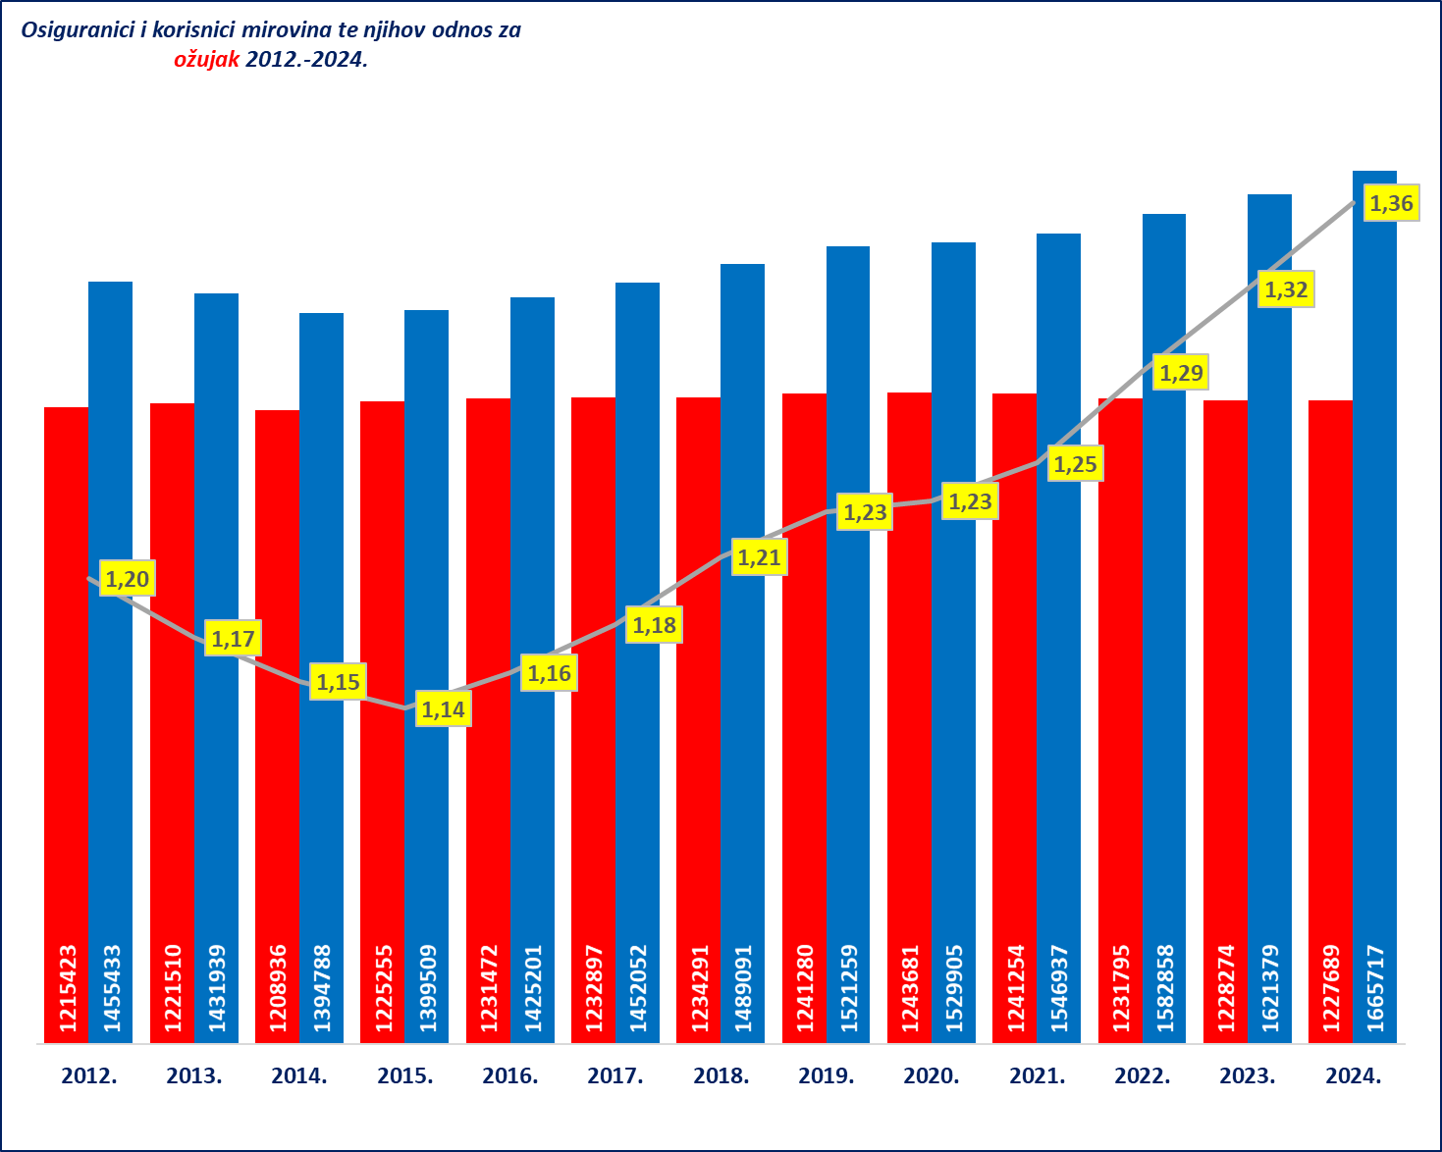
PREGLED OSNOVNIH PODATAKA O STANJU U SUSTAVU MIROVINSKOG OSIGURANJA za ožujak 2024. (isplata u travnju 2024.)

Sveukupan broj korisnika mirovina
za ožujak 2024.
1.227.689 (513,57 eura)

Sveukupan broj korisnika mirovina
za ožujak 2024.
bez međunarodnih ugovora
1.041.142 (577,24 eura 46,3%)

Sveukupan broj korisnika mirovina
za ožujak 2024.
prema međunarodnim ugovorima
186.547 (158,23 eura)

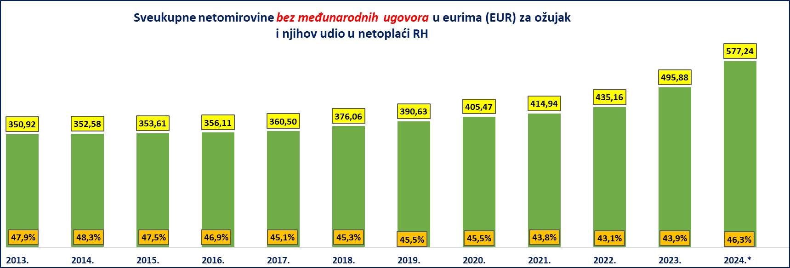

* U 2024. godini prosječna netoplaća u RH dostupna je za veljaču 2024.

Korisnici mirovina koji su pravo na mirovinu ostvarili prema Zakonu o mirovinskom osiguranju bez međunarodnih ugovora
Vrste mirovina | Broj korisnika | Prosječna netomirovina u eurima (EUR) | Udio u prosječnoj netoplaći za veljaču 2024.
Starosna mirovina | 408168 | 585.09 | 46.9% | z56
Starosna mirovina za dugogodišnjeg osiguranika - čl. 35. | 47544 | 667.09 | 53.5%
Starosna mirovina prevedena iz invalidske | 65108 | 494.78 | 39.6%
Ukupno starosna mirovina | 520820 | 581.29 | 46.6%
Prijevremena starosna mirovina | 176580 | 531.42 | 42.6%
Prijevremena starosna mirovina zbog stečaja poslodavca - čl. 36. | 379 | 526.39 | 42.2%
Sveukupno starosna mirovina | 697779 | 568.64 | 45.6%
Invalidska mirovina | 87849 | 390.32 | 31.3%
Obiteljska mirovina | 160665 | 448.86 | 36.0%
I. UKUPNO | 946293 | 531.75 | 42.6%
II. Djelatne vojne osobe - DVO | 16035 | 745.67 | 59.7%
III. Hrvatski branitelji iz Domovinskog rata - ZOHBDR | 71576 | 1,135.94 | 91.0%
IV. Pripadnici Hrvatskog vijeća obrane - HVO | 7238 | 626.19 | 50.2%
SVEUKUPNO I.+II.+III.+IV. | 1041142 | 577.24 | 46.3%
Korisnici osnovnih mirovina | 16831 | 719.07 | 57.6%
Korisnici kojima je isplaćena osobna i dio obiteljske mirovine (DOM) | 99627 | 605.59 | 48.5%
Prosječna starosna mirovina prema ZOMO-u s mirovinskim stažem od 40 i više godina | 89954 | 846.08 | 67.8%
Korisnici najniže mirovine kojima je mirovina određena prema ZOMO-u (Prosječna mirovina određena na osnovi mirovinskog staža i ostvarenih plaća) | 265930 | 365,07 (246,37) | 29.3%
Aktualna vrijednost mirovine (AVM u eurima) i % usklađivanja | 12.26 | 4.19
Prosječna mjesečna isplaćena netoplaća Republike Hrvatske za veljaču 2024. u eurima (EUR) (izvor: DZS) |  | 1,248

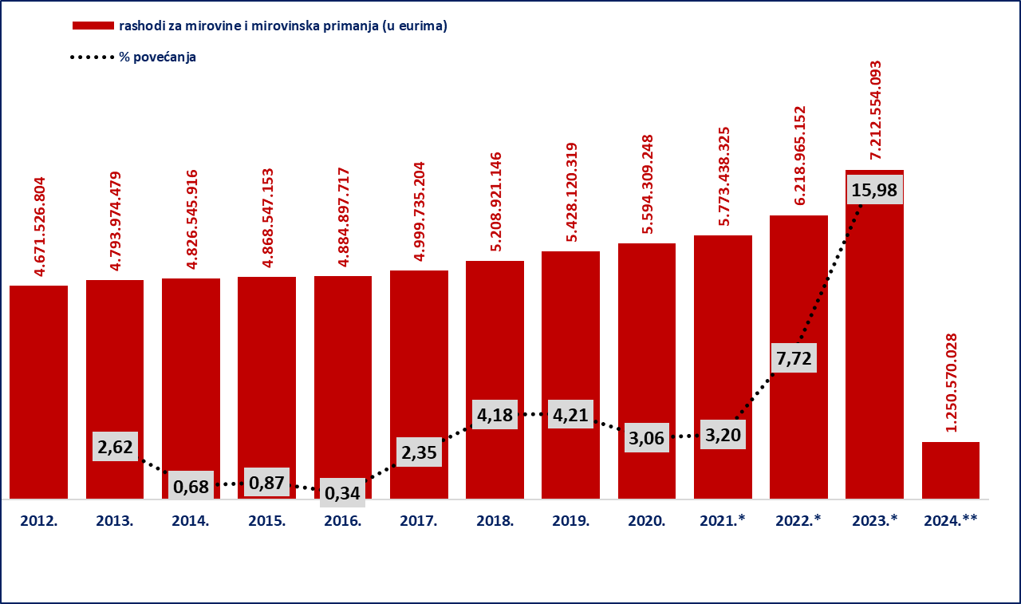

Izvor podataka: Bruto bilanca
Iznosi u stupcima 2012.-2022. preračunavaju se iz kune u euro prema fiksnom tečaju konverzije (1 EUR=7,53450 kuna)

Napomena: *U 2021. godini uključeno je jednokratno novčano primanje korisnicima mirovine radi ublažavanja posljedica uzrokovanih epidemijom bolesti COVID-19 u u ukupnom iznosu od 62.308.819 EUR, najvećim dijelom isplaćeno u travnju.

*U 2022. godini uključeni su rashodi za jednokratno novčano primanje korisnicima mirovinskih primanja radi ublažavanja posljedica porasta cijena energenata u ukupnom iznosu od 59.648.802 EUR, najvećim dijelom isplaćeni u svibnju; rashodi za jednokratno novčano primanje korisnicima mirovinskih primanja radi ublažavanja posljedica porasta cijena u ukupnom iznosu od 62.419.295 EUR, najvećim dijelom isplaćeni u listopadu te rashodi za jednokratno novčano primanje korisnicima mirovinskih primanja radi ublažavanja posljedica rasta troškova života u ukupnom iznosu od 61.727.693 EUR,najvećim dijelom isplaćeni u prosincu.
*U 2023. uključeni su rashodi za jednokratno novčano primanje korisnicima mirovinskih primanja radi ublažavanja posljedica rasta troškova života u iznosu od 210.483.302 eura (EUR). **Za 2024. posljednji je dostupni podatak o ostvarenim rashodima za mirovine i mirovinska primanja (privremeni) za veljaču 2024., dok su planirani rashodi za razdoblje I.-XII.2024. u visini od 8.372.313.300 eura (tekući plan Hrvatskog zavoda za mirovinsko osiguranje za 2024. godinu).

